表紙
成績一覧作成プログラム
テスト報告書
（株）東京技術計算コンサルタント
第１．１版：2017年4月27日

エビデンス(正常系)
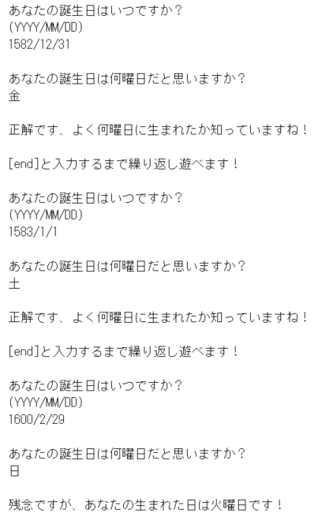
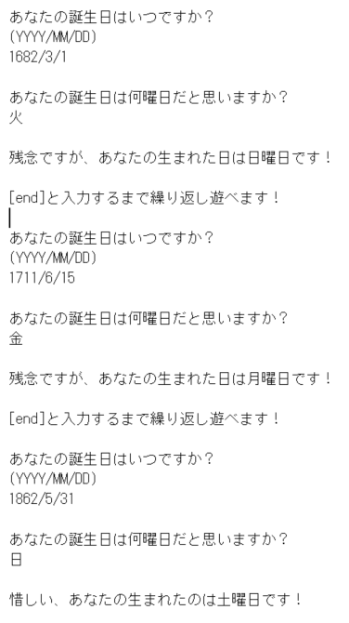
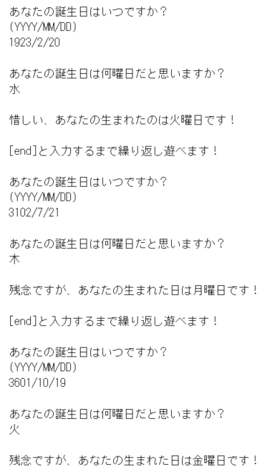
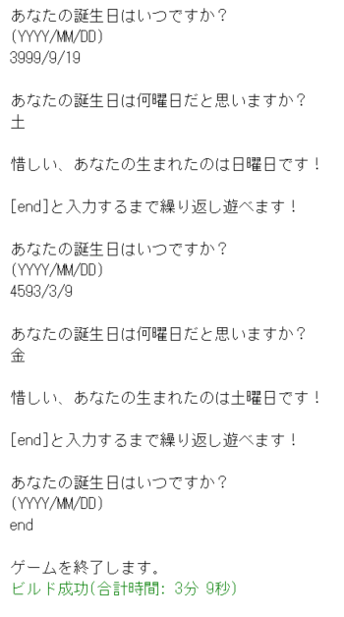
エビデンス
 | ■正常系 1 (テスト項目No.1～No.5、No.9)
 | 入力：誕生日/曜日予想データ |  |  |  |  |  |  | 〇実行結果
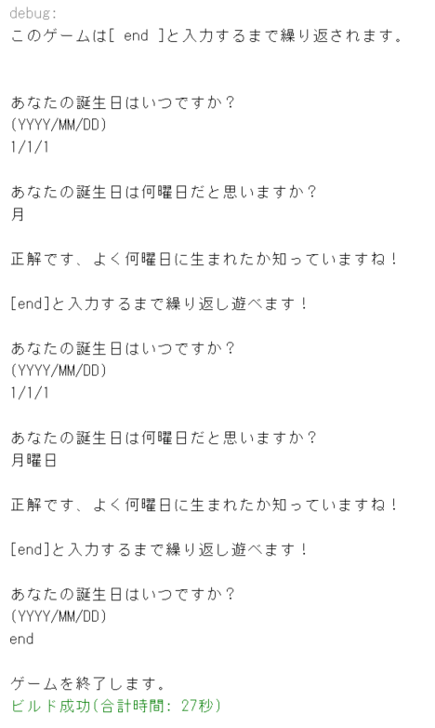
 | 誕生日 | 予想曜日 |  | 結果
 | 1/1/1 | 月 |  | 正解です、よく何曜日に生まれたか知っていますね！
 | 1/1/1 | 月曜日 |  | 正解です、よく何曜日に生まれたか知っていますね！

 | 入力 |  |  | 結果
 | end |  |  | ゲームを終了します。

 | endと打つまで繰り返し入力ができることを確認。

 | ■正常系 2 (テスト項目No.6～No.9) |  |  |  |  | 参考サイト：http://fas.kaicho.net/tenshow/cgi-bin/calendar.cgi

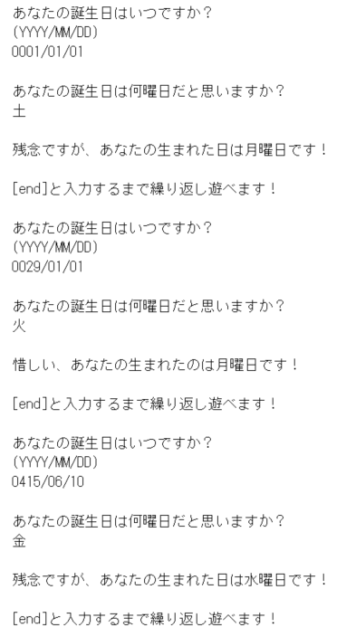
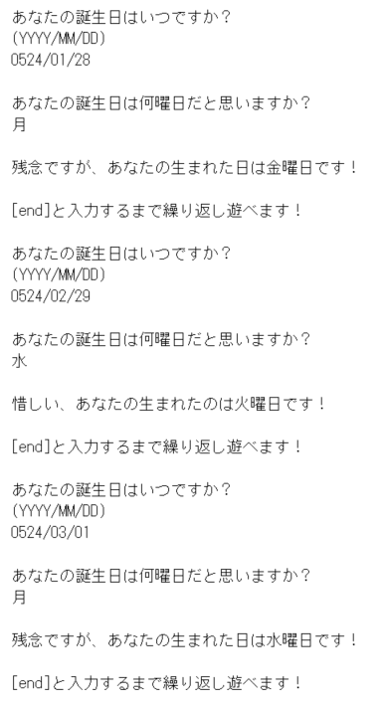
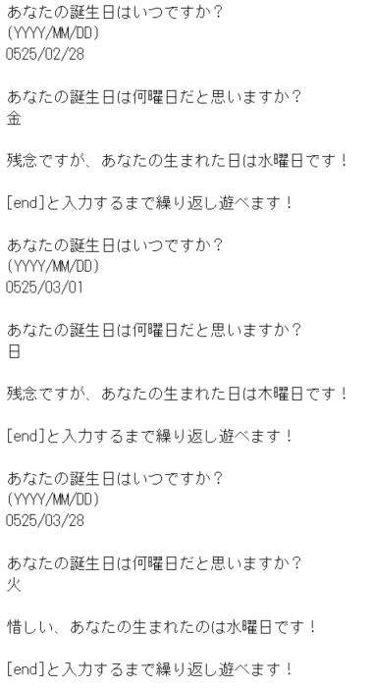
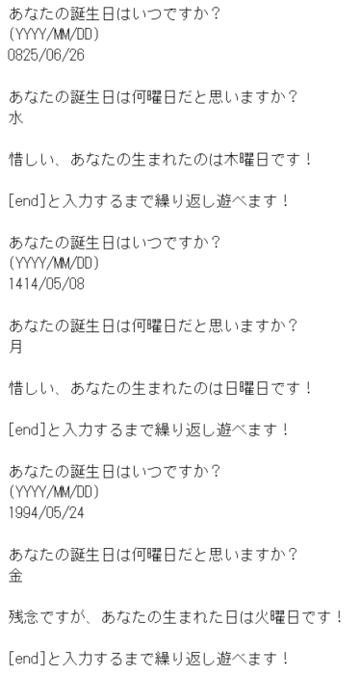
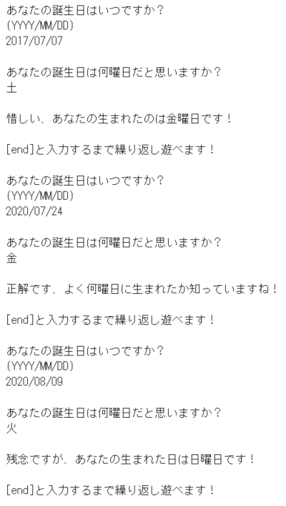
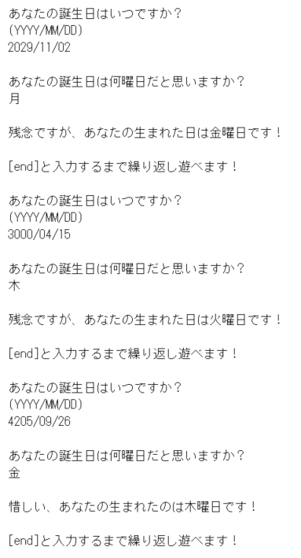
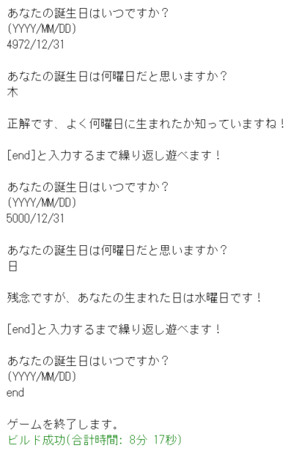
 | 西暦 | 月 | 日 | 予想 | 結果 | 参考値 | 〇実行結果
 | 0001 | 01 | 01 | 土 | 月 | 土
 | 0029 | 01 | 01 | 火 | 月 | 土
 | 0415 | 06 | 10 | 金 | 水 | 木
 | 0524 | 01 | 28 | 月 | 金 | 水
 |  | 02 | 29 | 水 | 火 | 木
 |  | 03 | 01 | 月 | 水 | 金
 | 0525 | 02 | 28 | 金 | 金 | 金
 |  | 03 | 01 | 日 | 木 | 土
 |  | 03 | 28 | 火 | 水 | 金
 | 0825 | 06 | 26 | 水 | 木 | 月
 | 1414 | 05 | 08 | 月 | 日 | 火
 | 1994 | 05 | 24 | 金 | 火 | 火
 | 2017 | 07 | 07 | 土 | 金 | 金
 | 2020 | 07 | 24 | 金 | 金 | 金
 |  | 08 | 09 | 火 | 日 | 日
 | 2092 | 11 | 02 | 月 | 金 | 金
 | 3000 | 04 | 15 | 木 | 火 | 火
 | 4205 | 09 | 26 | 金 | 木 | 木
 | 4972 | 12 | 31 | 木 | 木 | 木
 | 5000 | 12 | 31 | 日 | 水 | 水

 | ◆備考
 | 1853年より前までの曜日は、 曜日を調べるために参考にしていた サイトの曜日とは異なっています。 1853年以降は一致するように作成してあります。 そのためテストデータを追加します。 ↓

 | 西暦 | 月 | 日 | 予想 | 結果 | 正解
 | 1582 | 12 | 31 | 金 | 金 | 金
 | 1583 | 1 | 1 | 土 | 土 | 土
 | 1600 | 2 | 29 | 日 | 火 | 火
 | 1682 | 3 | 1 | 火 | 日 | 日
 | 1711 | 6 | 15 | 金 | 月 | 月
 | 1862 | 5 | 31 | 日 | 土 | 土
 | 1923 | 2 | 20 | 水 | 火 | 火
 | 3102 | 7 | 21 | 木 | 月 | 月
 | 3601 | 10 | 19 | 火 | 金 | 金
 | 3999 | 9 | 19 | 土 | 日 | 日
 | 4593 | 3 | 9 | 金 | 土 | 土

 | 〇追加分の実行結果

エビデンス(異常系)
エビデンス
 | ■異常系 1（テスト項目No.10、No.11、No.13）
 |  |  | 〇実行結果
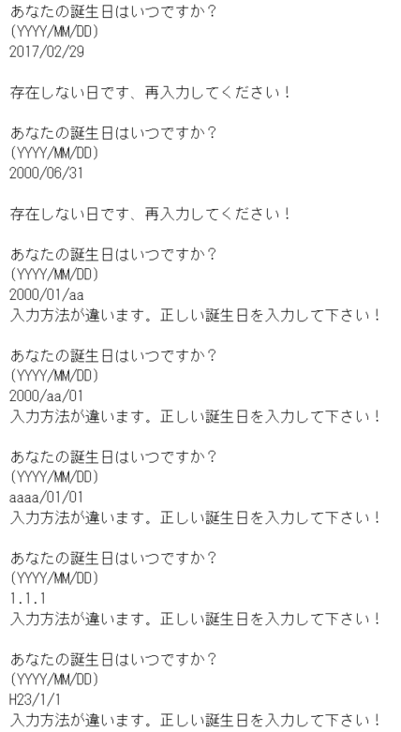
 | 入力 | 結果
 | 2017-02-09 | 存在しない日です、再入力してください。
 | 2000/06/31 | 存在しない日です、再入力してください。
 | 2000/01/aa | 入力方法が違います、正しい誕生日を入力してください！
 | 2000/aa/01 | 入力方法が違います、正しい誕生日を入力してください！
 | aaaa/01/01 | 入力方法が違います、正しい誕生日を入力してください！
 | 1.1.1 | 入力方法が違います、正しい誕生日を入力してください！
 | 2011-01-01 | 入力方法が違います、正しい誕生日を入力してください！

 | ■異常系 2（テスト項目No.12、No.13） |  | 〇実行結果
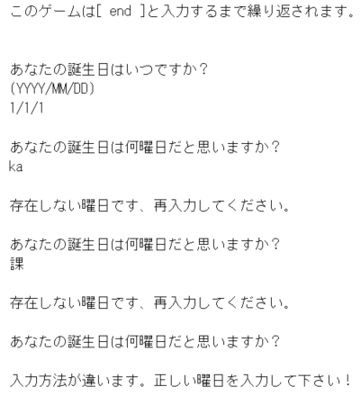
 | 入力 | 結果
 | ka | 存在しない日です、再入力してください。
 | 課 | 存在しない日です、再入力してください。

